構想図
カラマリテープ_仕様書_バージョン管理

仕様書：構想図

 | 構想図のフロー

マージ
master

親子関係

develop

programer
Main Sence
Title Sence
Select Sence
designer
UI・UX
3D
planner
仕様書
ガントチャート

親子関係
カラマリテープ_仕様書_バージョン管理

仕様書：親子関係

 | 親子関係について

例：planner

planner
仕様書
ガントチャート
構想図
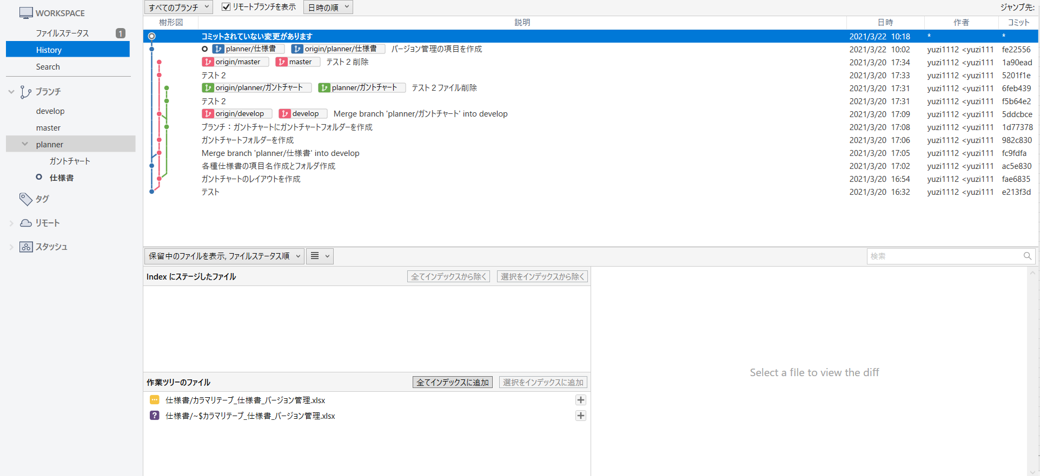
SourceTree

ブランチの方法

